CollectiveAccess
Image | Object | Description | Date
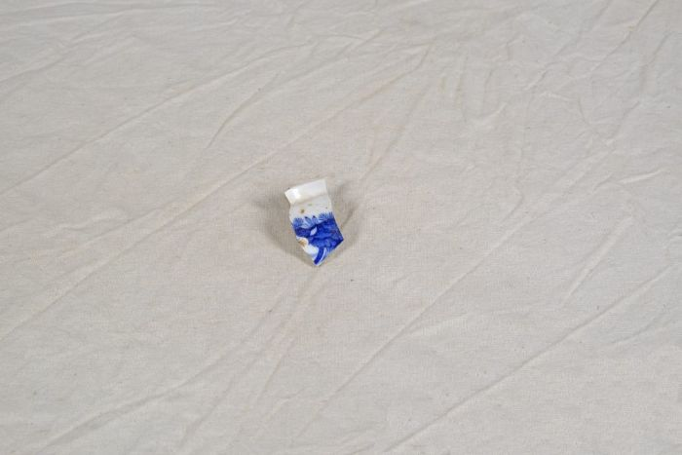 | Steinzeugscherben (A1150) | Diese Steinzeugscherben, sogenannte "pearl ware", wurden bei der Sanierung des Hofes sowie bei Gartenarbeiten gefunden. Der leicht bläuliche Schimmer der Glasur zeichnet diese besondere Form als "pearl ware" aus. Er wurde durch Kobald erzeugt.
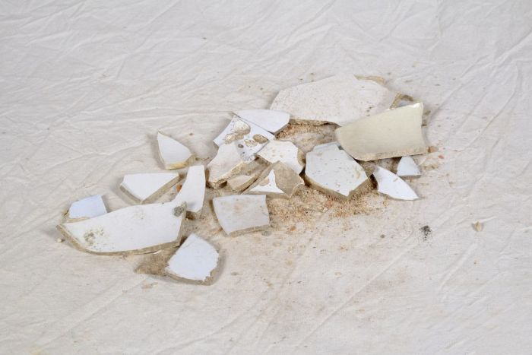 | Steinzeugscherben (A1152) | Diese Steinzeugscherben, sogenannte "white ware", wurden bei der Sanierung des Hofes sowie bei Gartenarbeiten gefunden. Die vollständig weiße Glasur zeichnet diese besondere Form als "white ware" aus.
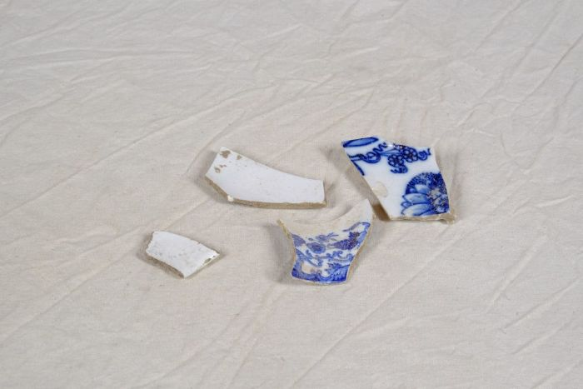 | Steinzeugscherben (A1153) | Diese Steinzeugscherben wurden bei der Sanierung des Hofes sowie bei Gartenarbeiten gefunden. Die vollständig weiße Glasur zeichnet diese besondere Form als "white ware" aus. Einzelne Scherben weisen zudem ein mit Transferdruck erzeugtes blaues Muster auf. Die Technik des Transferdruckes wurde 1752 erfunden. Hierbei wurden Seidenpapier, welches mittels Kupferplatten bedruckt worden war, auf die Keramik gelegt. Das Papier verbrannte beim Brennvorgang, das blaue Muster bliebt zurück.
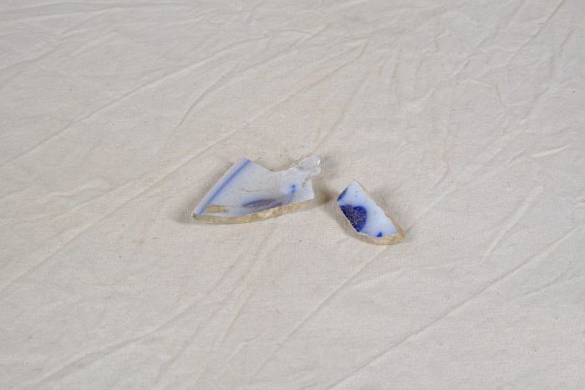 | Steinzeugscherben (A1154) | Diese Steinzeugscherben wurden bei der Sanierung des Hofes sowie bei Gartenarbeiten gefunden. Sie Scherben weisen ein mit Transferdruck erzeugtes blaues Muster auf. Die Technik des Transferdruckes wurde 1752 erfunden. Hierbei wurden Seidenpapier, welches mittels Kupferplatten bedruckt worden war, auf die Keramik gelegt. Das Papier verbrannte beim Brennvorgang, das blaue Muster bliebt zurück.
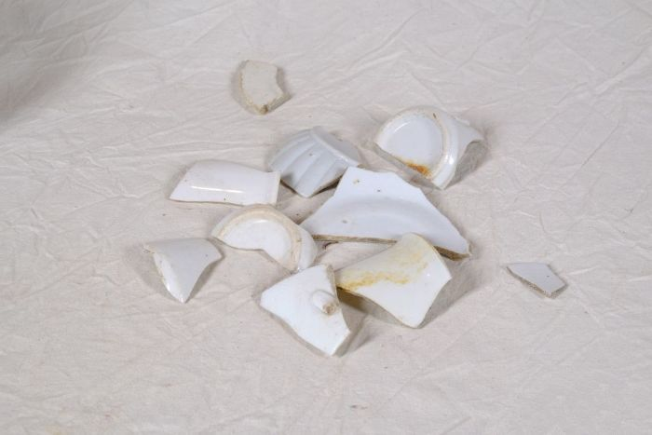 | Porzellanscherben (A1163) | Diese Porzellanscherben wurden bei der Sanierung des Hofes sowie bei Gartenarbeiten gefunden.
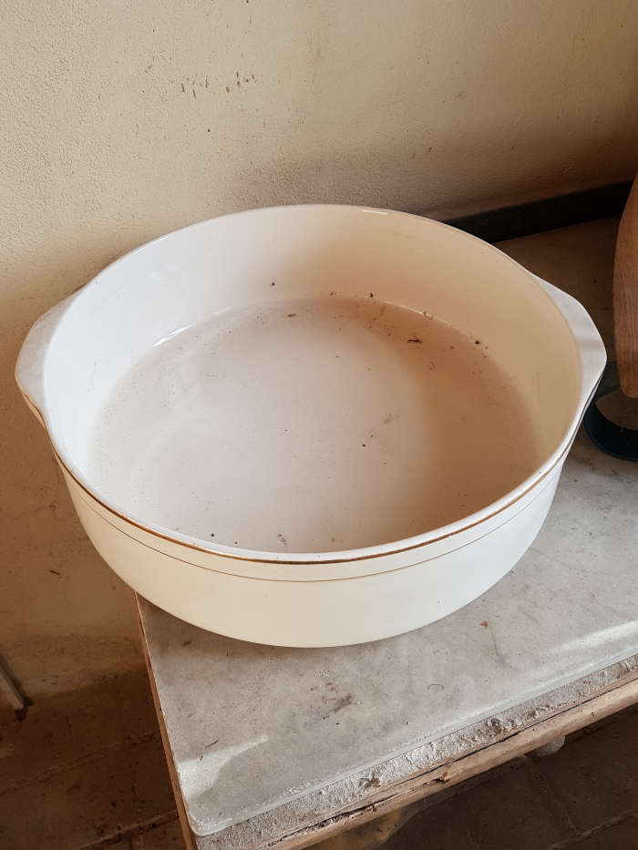
 | Porzellan-Waschschüssel (A1849)

